Index
Realizado por: Nieva Cabello Walter Mauricio
Módulo/Pantalla/Sprint: [Home/Módulo de compras/Sprint1]
Respaldo: [Generalmente se hace una copia del documento y se lo deja en un drive aparte]
Observaciones:
 |  |  |  |  | Iteración I
ITEM | Caso gral | Descripción del caso. | Pasos a seguir | Resultado Esperado | Ejecutado S/N | Estado | Imagen | Observaciones | Ticket JIRA ID
TC-1 | Login exitoso con standard_user | Precondiciones: - Acceder a la página: https://www.saucedemo.com/ - Haber hecho click en el botón Login | Pasos: 1. ingresar a pagina https://www.saucedemo.com 2. ingresar usuario y contraseña exitosamente (usuario: standard_user, contraseña: secret_sauce) 3. click en el boton login | Que redireccione al usuario a la paginación siguiente | SI | OK |  |  | https://trello.com/b/qUzfqFZG/mytestsaucedemo
TC-2 | Agregar productos al carrito. | Precondiciones: - Acceder a la página: https://www.saucedemo.com/ - Haber hecho click en el botón Login | Pasos: 1. ingresar a pagina https://www.saucedemo.com 2. ingresar usuario y contraseña exitosamente (usuario: standard_user, contraseña: secret_sauce) 3. click en el boton Login 4. click en el boton Add to cart 5. click en carrito de compras | Que redireccione al usuario a la paginación sigueinte | SI | OK |  |  | https://trello.com/b/qUzfqFZG/mytestsaucedemo
TC-3 | Completar checkout y validar. | Precondiciones: - Acceder a la página: https://www.saucedemo.com/ - Haber hecho click en el botón Login - haber hecho click en el boton carrito | Pasos: 1. ingresar a pagina https://www.saucedemo.com 2. ingresar usuario y contraseña exitosamente (usuario: standard_user, contraseña: secret_sauce) 3. click en el boton Login 3. click en el boton Add to cart 4. click en carrito de compras 5. verifica producto 6. click en el boton Checkout 7. completa los campos exitosamente (First name: walter, Last Name Mauricio, Zip/Postal Code: 4000) 8. click en el boton Continue 9. verificar visualizar producto 10. click en el boton Finish | Que redireccione al usuario a la paginación sigueinte | SI | OK |  |  | https://trello.com/b/qUzfqFZG/mytestsaucedemo
TC-4 | Realizar logout. | Precondiciones: - Acceder a la página: https://www.saucedemo.com/ - Haber hecho click en el botón Login | Pasos: 1. ingresar a pagina https://www.saucedemo.com 2. ingresar usuario y contraseña exitosamente (usuario: standard_user, contraseña: secret_sauce) 3. click en el boton Login 4. hacer click en boton hamburguesa 5. hacer click en logout | Que redireccione al usuario a la paginación https://www.saucedemo.com | NO | OK |  |  | https://trello.com/b/qUzfqFZG/mytestsaucedemo
TC-1 | Login exitoso con problem_user | Precondiciones: - Acceder a la página: https://www.saucedemo.com/ - Haber hecho click en el botón Login | Pasos: 1. ingresar a pagina https://www.saucedemo.com 2. ingresar usuario y contraseña exitosamente (usuario: problem_user, contraseña: secret_sauce) 3. click en el boton login | Que redireccione al usuario a la paginación siguiente | SI | OK |  |  | https://trello.com/b/qUzfqFZG/mytestsaucedemo
TC-2 | Agregar productos al carrito. | Precondiciones: - Acceder a la página: https://www.saucedemo.com/ - Haber hecho click en el botón Login | Pasos: 1. ingresar a pagina https://www.saucedemo.com 2. ingresar usuario y contraseña exitosamente (usuario: problem_user, contraseña: secret_sauce) 3. click en el boton Login 4. click en el boton Add to cart 5. click en carrito de compras | Que redireccione al usuario a la paginación sigueinte | SI | OK |  |  | https://trello.com/b/qUzfqFZG/mytestsaucedemo
TC-3 | Completar checkout y validar. | Precondiciones: - Acceder a la página: https://www.saucedemo.com/ - Haber hecho click en el botón Login - haber hecho click en el boton carrito | Pasos: 1. ingresar a pagina https://www.saucedemo.com 2. ingresar usuario y contraseña exitosamente (usuario: problem_user, contraseña: secret_sauce) 3. click en el boton Login 3. click en el boton Add to cart 4. click en carrito de compras 5. verifica producto 6. click en el boton Checkout 7. completa los campos exitosamente (First name: walter, Last Name Mauricio, Zip/Postal Code: 4000) 10. click en el boton Continue | Que redireccione al usuario a la paginación sigueinte | SI | ERROR | 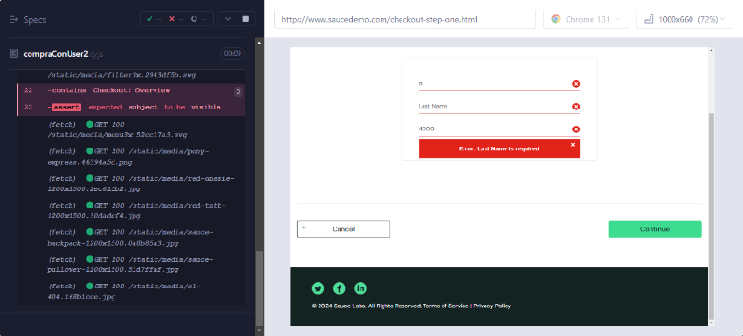 |  | https://trello.com/b/qUzfqFZG/mytestsaucedemo

